1.1
voltar à página inicial |  |  |  | 1 - FORMULÁRIOS
 | S | N | NA
 | X |  |  | 1.1 A sequência de tabulação entre campos segue a sequência de preenchimento
 |  |  |  | A ordem de tabulação por entre os campos deve corresponder à sequência normal de preenchimento do formulário.
 |  |  |  | https://www.sgambiente.gov.pt/contactos/
 | Listagem de evidências
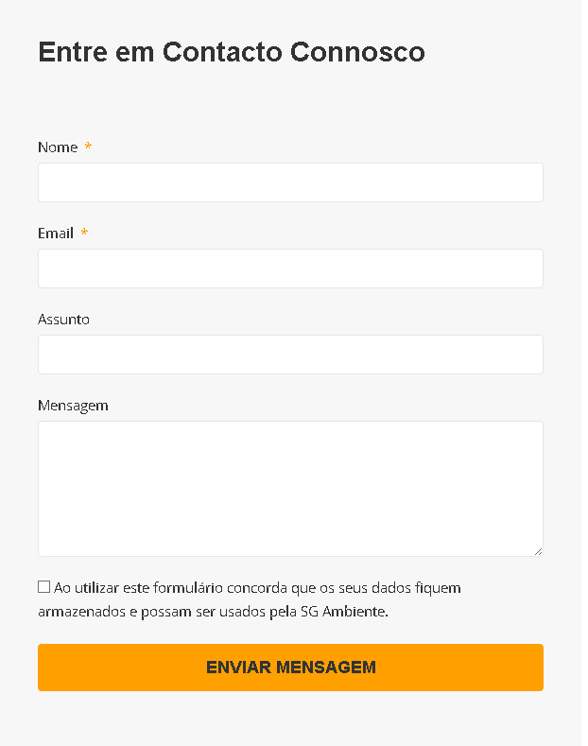
 |  |  |  |  | Notas:
 |  |  |  |  | A sequência da tabulação entre campos corresponde à sequência normal de preenchimento do formulário.

 | Notas de preenchimento:
 | - Coloque aqui imagens, printscreens ilustrativos, coloque sempre o endereço das páginas de onde retirar as imagens com exemplos ilustrativos.
 | - As imagens e as notas não estão limitadas aos campos a amarelo.
 | - Nas restantes folhas internas, estas instruções já não existem mas aplicam-se igualmente.

2.4
voltar à página inicial |  |  |  | 2 - CAMPOS
 | S | N | NA
 | X |  |  | 2.4 Campos obrigatórios devem ser claramente indicados como tal
 |  |  |  | A identificação não deve basear-se apenas na cor. A sinalética visual de identificação deve ser notória. Deve ser disponibilizado um equivalente alternativo compatível com as tecnologias de apoio usadas por utilizadores com necessidades especiais.
 |  |  |  | https://www.sgambiente.gov.pt/contactos/
 | Listagem de evidências
 |  |  |  |  | Notas:
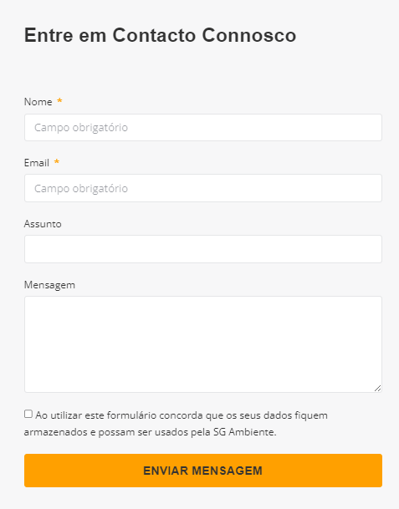
 |  |  |  |  | Este website identifica claramente se os campos são obrigatórios através do texto do placeholder.

4.3
voltar à página inicial |  |  |  | 4 - ERROS
 | S | N | NA
 |  | x |  | 4.3 As mensagens de erro são claramente identificadas junto aos campos de origem
 |  |  |  | As mensagens de erro devem ser apresentadas claramente associadas aos campos a que dizem respeito. Isto não invalida a necessidade de as apresentar numa lista sumário. Esta última técnica é particularmente útil em páginas longas.
 |  |  |  | https://www.sgambiente.gov.pt/contactos/
 | Listagem de evidências
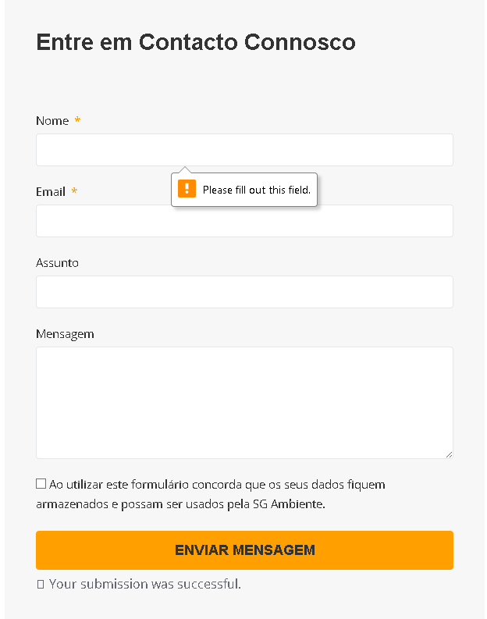
 |  |  |  |  | Notas:

